用水代號與平衡圖(範例)
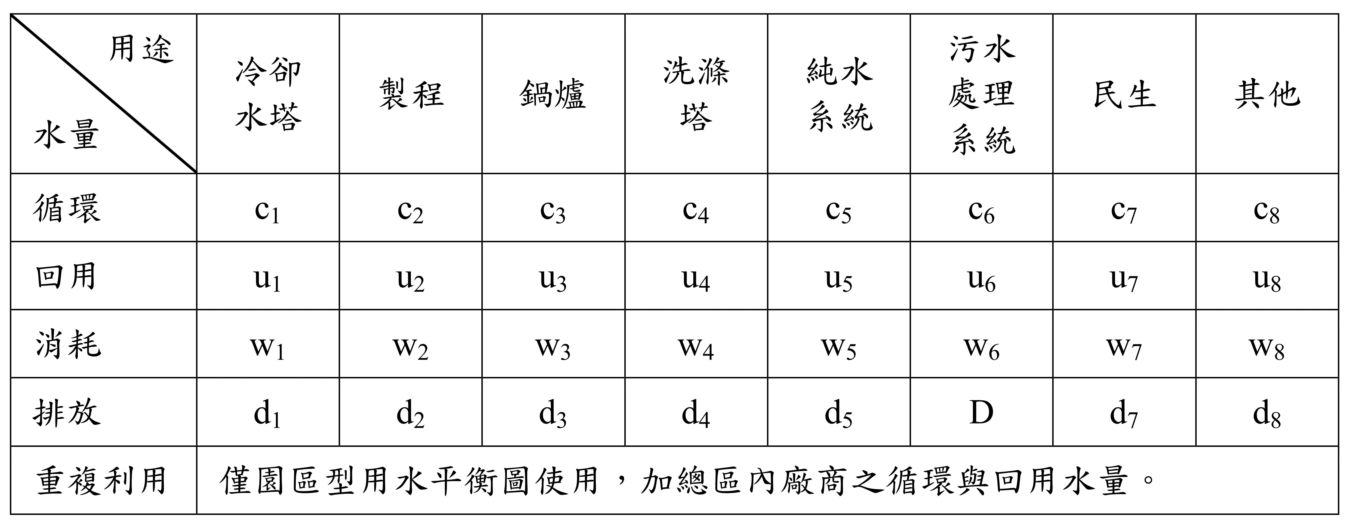
用水代號與平衡圖(範例)

 | 用水代號資料來源：經濟部水利署用水計畫書件內容及格式-用水平衡圖繪製說明

